8.3
 | CORPORACIÓN DEL SEGURO DE DEPÓSITOS, FONDO DE LIQUIDEZ Y FONDO DE SEGUROS PRIVADOS
 | PROMEDIO DE DÍAS UTILIZADOS PARA LA ATENCIÓN DEL PAGO DE SEGURO DE DEPÓSITOS

<- Volver a índice

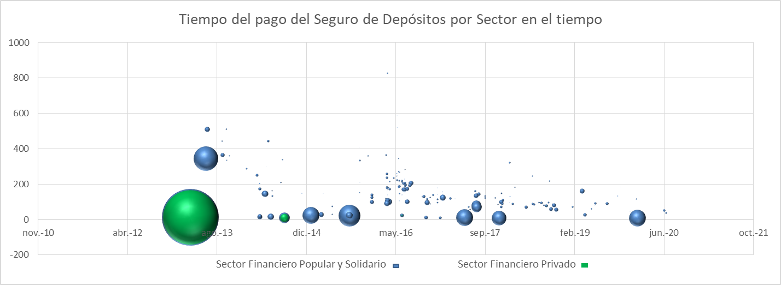

Notas
(1) Corresponde a Bases de Datos Originales (BDD)
Fuente: COSEDE

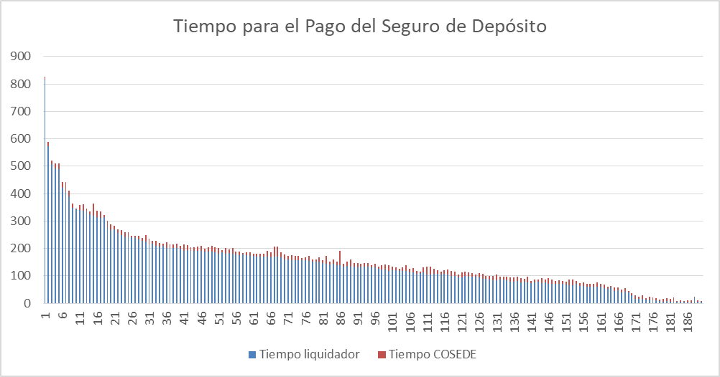

 | Promedio días por mes
Enero | 5
Febrero | 6.3333333333
Marzo | 6.25
Abril | 6
Mayo | 5.4
Junio | 6
Agosto | 7
Septiembre | 8
Octubre | 7.3333333333
Noviembre | 7
Diciembre | 6.5

